画面設計
 | 家計簿管理-月間レポート画面設計書 |  |  |  |  |  | 作成日 |  | 更新日
 |  |  |  |  |  |  | 2025-02-28 | 石川
 | ※画面レイアウトは例。項目、配置、用途等を記載
１．画面レイアウト

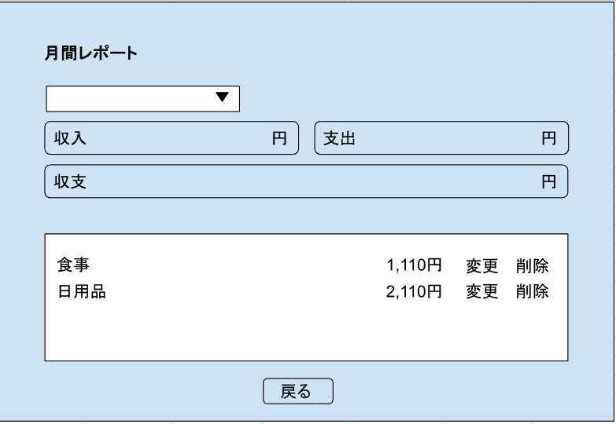
1
2

3
4

5

6~10

11

２．画面項目説明
 | No | 項目 | 項目説明 | 表示例 | 取得元 | 備考
 | 1 | タイトル（月間レポート） | 収支登録画面のタイトルを表示する。 | 月間レポート
 | 2 | 表示項目（年月） | 年月のプルダウンを表示。
 | 3 | 出力項目（収入） | 収入の月間合計額を出力。 |  | ★API実行で取得 収支情報管理（TB_INFO_KANRI）から取得し算出
 | 4 | 出力項目（支出） | 支出の月間合計額を出力。 |  | ★API実行で取得 収支情報管理（TB_INFO_KANRI）から取得し算出
 | 5 | 出力項目（収支） | 収支の月間合計額を出力。 |  | ★API実行で取得 収支情報管理（TB_INFO_KANRI）から取得し算出
 | 6 | 収支表示エリア | No.2の年月に該当した収入内容または支出内容を表示する。
 | 7 | 出力内容（カテゴリ） | カテゴリを表示。 |  | ★API実行で取得 収支情報管理（TB_INFO_KANRI）から取得
 | 8 | 出力内容（金額） | 金額を表示。 |  | ★API実行で取得 収支情報管理（TB_INFO_KANRI）から取得
 | 9 | ボタン（変更） | 変更ボタンを表示。 押下すると登録内容を変更できる。
 | 10 | ボタン（削除） | 削除ボタンを表示。 押下すると登録内容を削除できる。
 | 11 | 画面遷移ボタン（戻る） | 戻るボタンを表示する。 押下すると家計簿管理メニュー画面に遷移する。

３．初期表示アクション
 | (1)初期表示時
 | API実行
 | No | 物理名 | リクエストデータの設定内容 | 備考
 | なし | monthly | 本日日付の年月 | -
 | ・年月
 | 初期表示は本日日付の年月を表示する。期間の範囲の制限は特になし。
 | ・収入の出力項目値
 | 初期表示時は、本日日付の年月に該当する収入の合計金額を表示。
 | ・支出の出力項目値
 | 初期表示時は、本日日付の年月に該当する支出の合計金額を表示。
 | ・収支の出力項目値
 | 初期表示時は、本日日付の年月に該当する収支の合計金額を表示。
 | ・収支表示エリア
 | 初期表示時は、本日日付の年月に該当するカテゴリ、金額を表示。

４．画面発生アクション
 | (1)年月のプルダウン
 | API実行
 | No | 物理名 | リクエストデータの設定内容 | 備考
 | なし | monthly | プルダウンで選択した年月 | -
 | 年月を選択する度に以下の表示を切り替える。
 | ・収入の出力項目値
 | ・支出の出力項目値
 | ・収支の出力項目値
 | ・収支表示エリア
 | データがなければ何も表示されない。

 | ・入力チェック
 | No | 画面項目No | チェック内容 |  |  | 備考
 | なし | - | - | - |  | -

 | (2)戻るボタン押下時
 | ボタン押下時、家計簿管理メニュー画面に遷移する。

 | ・入力チェック
 | No | 画面項目No | チェック内容 |  |  | 備考
 | なし | - | - | - |  | -

処理フロー
メニュー画面

収支情報管理（TB_INFO_KANRI）からデータを取得
→SQL詳細シート参照

月間レポート画面を表示

